Mural clase 8
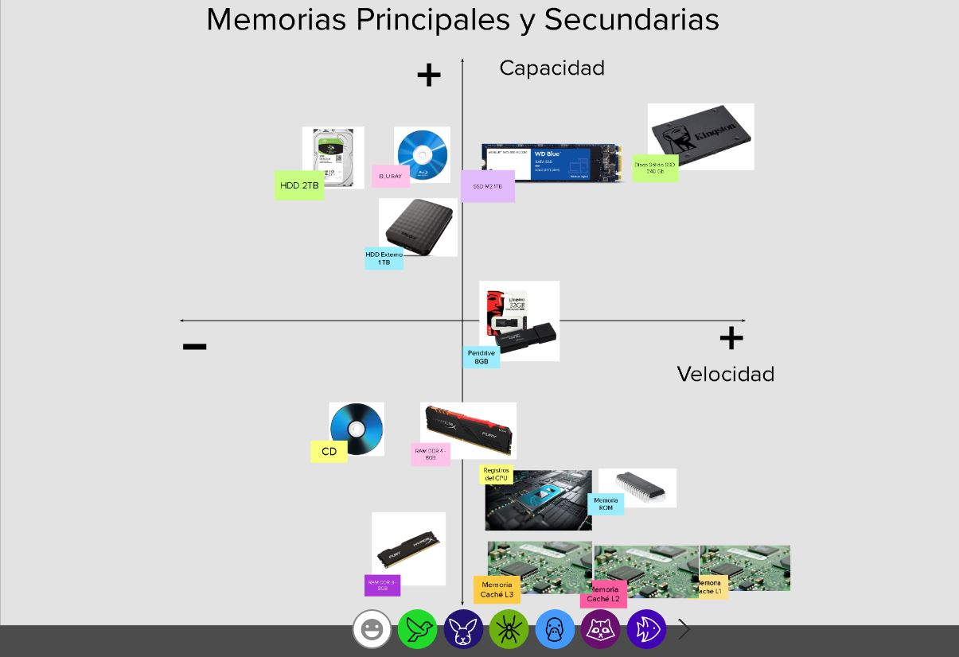
Mural

https://app.mural.co/t/digitalhouse4583/m/digitalhouse4583/1623786275109/23e9a06b6c26edd75b7a13f260233f50e6ec4ff1

